2-6
２－６ 河川測定地点図（環境基準点）
２－６ 河川測定地点図（環境基準点）
２－６ 河川測定地点図（環境基準点）

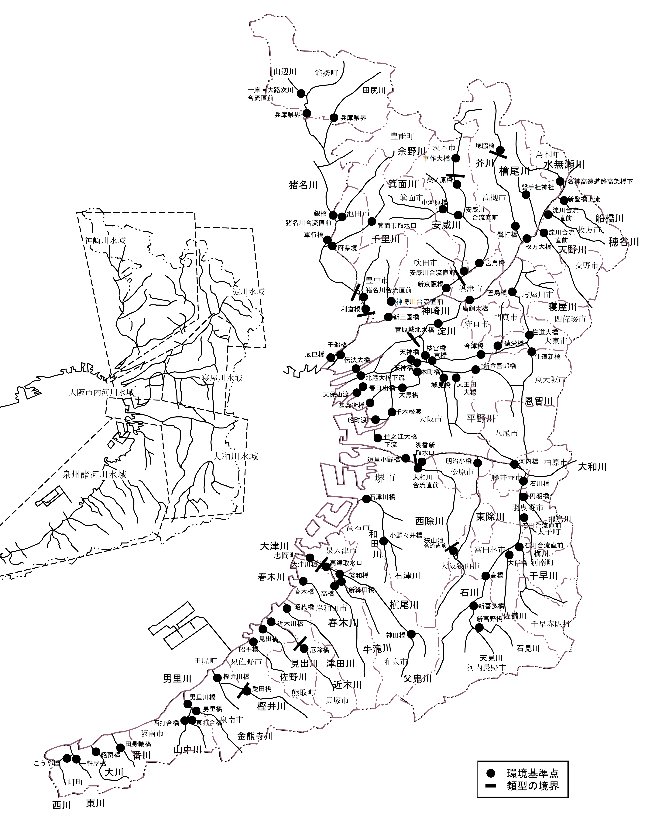
2023(令和５)年度
2024(令和６)年度

2-11
2024(令和６)年度
２－１１ 大阪湾の測定地点図
